表紙
提出書類集

提 出 時 期

プログラム相談日の ２週間前 （ご利用日の約１ヵ月半前） | 『 様式１ / 活動計画書 』
 | ★「活動一覧」を参考に、活動計画書を作成してください。
 | 『 様式２ / 野外炊事・キャンプ用具借用表 』
 | ※様式2は炊事場・キャンプ場利用者のみ提出。

ご利用日の３週間前 | 『 様式３-１ / 食事注文表 』
 | 『 様式３-２ / 食物アレルギー対応表 』

ご 利 用 当 日 | 『 様式４ / 利用人員報告書 』
 | 『 様式５ / 利用者名簿（宿泊・日帰り） 』
 | 『 様式6 / 点検表 』
 | 『 様式7 / 傷病記録届 』
 | 『 様式8 / 支払い方法希望書 』

山梨県立八ヶ岳少年自然の家

〒407-0301 山梨県北杜市高根町清里3545
Tel : 0551-48-2306 Fax : 0551-48-2307
～ 各種書類はホームページからダウンロードできます ～ https://yatsu.yya.or.jp/howtouse/#howtouse4

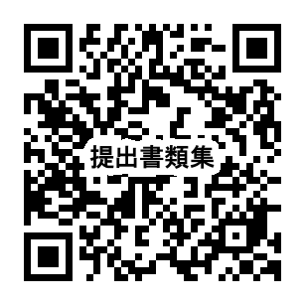
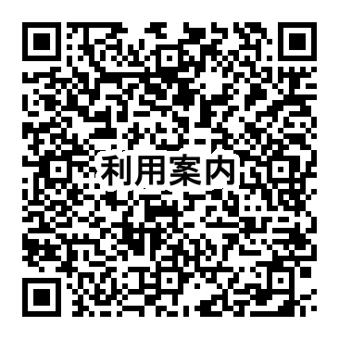
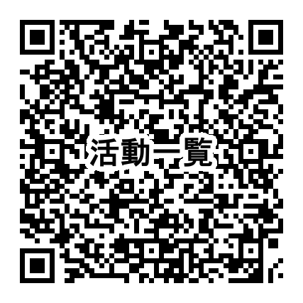

様式1 活動計画書 （記入例）
※ご記入いただいた内容（場所・時間等）は、あくまでも「希望」であり、
プログラム相談日に詳細を決定させて頂きます。ご了承ください。
 |  |  |  |  |  |  |  |  |  |  |  | 〈 記入例 〉

様式１
 |  | 活 動 計 画 書
 |  | プログラム相談日 ： 令和 年 月 日 （ 曜日） |  |  |  |  |  |  |  |  |  |  | 八ヶ岳少年自然の家職員：
団体名 （学年） |  | 山梨県立八ヶ岳小学校（５年） |  |  |  |  |  |  |  |  |  | プログラム 責任者名 |  | 八ヶ岳 太郎

18
17
2
3
合 計
40
5
連絡先TEL（昼間） ： |  |  |  | 0551-48-2306（学校） |  |  |  |  | 緊急連絡先（携帯） ： |  |  |  | 090-〇〇〇〇-〇〇〇〇
メールアドレス ：
利用人数 | 児 童 ・ 生 徒 |  |  | 男 子 ： |  | 名 | ・ | 女子 ： |  | 名 |  |  |  |  | 活動班数
 | 引 率 ・ 一 般 |  |  | 男 性 ： |  | 名 | ・ | 女性 ： |  | 名 |  |  |  | 名 |  |  | 班
引率者の人数も忘れずに
記入してください。
原則
8：30～10：00までに
点検を受けてください。
 |  |  |  | （ １ ） 日目 |  |  |  |  |  |  |  |  | （ ２ ） 日目
 |  | 〇 | 月 | 10 | 日 | 〇 | 曜日 |  |  |  | 〇 | 月 | 11 | 日 | 〇 | 曜日
 | 朝 食 （ ： ）【 】 |  |  |  |  |  | 雨天時 |  |  | 朝 食 （ ７ ： ３０ ）【 B 】 |  |  |  |  |  | 雨天時
荷物置場：
プログラム相談日に指定します。
荷物置場：
午前

雨天時、玄関前でできない場合は、こちらで場所を指定します。
 |  |  |  |  |  |  |  |  |  | 9：00 宿泊室点検
 | 例） 10：45 自然の家 到着 |  |  |  |  |  |  |  |  | 9：30 退所のつどい （玄関前）
 | 11：00 入所のつどい （講堂）
お弁当を持参する場合は「弁当持参」
食堂に注文する場合は「食堂発注」と
記入してください。
 |  |  | オリエンテーション

雨天等で、野外活動ができない場合のプログラムを記入してください。 夜の活動も同様に記入してください。
自然の家職員の対応が必要な活動（クラフト等）を同時刻に複数希望することはできません。
 | 昼 食 （ 弁当持参 ）【 】 |  |  |  |  |  |  |  |  | 昼 食 （ ： ）【 】
午後
 | 例） 13：30 冒険ハイク |  |  |  |  |  | 例）
希望するプログラム名と開始時間を記入してください。（職員による指導・補助が必要なプログラムについては、午前1回、午後1回としてください。）室内プログラムについては、希望する活動場所を記入してください。
 |  |  |  |  |  |  | 13:30:00
 |  |  |  |  |  |  | 焼杉キーホルダー
 |  |  |  |  |  |  | （クラフト室１）

夕食時間は原則 、4月～9月は18：00、
10月～3月は17：30です。
メニューを選んで記入してください。
 | 16：30 引率者打ち合わせ（事務室） |  |  |  |  |  |  |  |  | 16：30 引率者打ち合わせ（事務室）

夜の活動を記入してください。
※自然の家職員は夜の活動支援はできません。（プラネタリウム観賞・クラフト制作等はできません。）ご注意ください。
 | 夕 食 （ １８ ： ００ ）【 A 】 |  |  |  |  |  |  |  |  | 夕 食 （ ： ） 【 】
夜 | 例） 19：00 ナイト追跡ゲーム
 |  |  | （西コース）

希望する入浴時間を記入してください。
プログラム相談日に他団体と調整を行い、
時間を決定します。
 | 入浴時間 |  | （２０ ： ３０） ～ （２１ ： ００） |  |  |  |  |  |  | 入 浴 |  | （ ： ） ～ （ ： ）
 | 消 灯 ・ 施 錠 |  |  |  | 2 2 ： 0 0 |  |  |  |  | 消 灯 ・ 施 錠 |  |  |  | 2 2 ： 0 0
 | 宿泊場所 |  | 【 | 本 館 |  | ・ | キャンプ場 |  | 】 | 宿泊場所 |  | 【 | 本 館 |  | ・ | キャンプ場 | 】

様式1 活動計画書
 |  |  |  | ※プログラム相談日の２週間前までにFAX又は郵送・メールにてお送りください。
様式１ |  |  |  |  |  |  |  |  |  | ※３日以上利用される場合は、コピーしてください。
 |  | 活 動 計 画 書 |  |  |  |  |  |  | メール送信先：yatsu-riyou@yya.or.jp

 |  | プログラム相談日 ： 令和 年 月 日 （ 曜日） |  |  |  |  |  |  |  |  |  | 八ヶ岳少年自然の家職員：
団体名 （学年） |  |  |  |  |  |  |  |  |  |  | プログラム 責任者名

合 計
連絡先TEL（昼間） ： |  |  |  |  |  |  |  |  | 緊急連絡先（携帯） ：
メールアドレス ：
利用人数 | 児 童 ・ 生 徒 |  |  | 男 子 ： |  | 名 | ・ | 女子 ： |  | 名 |  |  |  | 活動班数
 | 引 率 ・ 一 般 |  |  | 男 性 ： |  | 名 | ・ | 女性 ： |  | 名 |  |  | 名 |  |  | 班

 |  |  |  | （ ） 日目 |  |  |  |  |  |  |  | （ ） 日目
 |  |  | 月 |  | 日 |  | 曜日 |  |  |  | 月 |  | 日 |  | 曜日
 | 朝 食 （ ： ） 【 】 |  |  |  |  |  | 雨天時 |  |  | 朝 食 （ ： ） 【 】 |  |  |  |  | 雨天時
荷物置場：
荷物置場：
午前

 | 昼 食 （ ： ） 【 】 |  |  |  |  |  |  |  |  | 昼 食 （ ： ） 【 】
午後

 | 16：30 引率者打ち合わせ（事務室） |  |  |  |  |  |  |  |  | 16：30 引率者打ち合わせ（事務室）

 | 夕 食 （ ： ） 【 】 |  |  |  |  |  |  |  |  | 夕 食 （ ： ） 【 】
夜

 | 入 浴 |  | （ ： ） ～ （ ： ） |  |  |  |  |  |  | 入 浴 | （ ： ） ～ （ ： ）
 | 消 灯 ・ 施 錠 |  |  |  | 2 2 ： 0 0 |  |  |  |  | 消 灯 ・ 施 錠 |  |  | 2 2 ： 0 0
 | 宿泊場所 |  | 【 | 本 館 |  | ・ | キャンプ場 |  | 】 | 宿泊場所 | 【 | 本 館 |  | ・ | キャンプ場 | 】

様式2 野外炊事・キャンプ用具借用表
※プログラム相談日の２週間前までにFAX又は郵送・メールにてお送りください。(借用希望がない場合は提出不要)
 |  |  |  |  |  |  | メール送信先：yatsu-riyou@yya.or.jp
様式２
野 外 炊 事 ・ キ ャ ン プ 用 具 借 用 表

※ ご利用いただくサイトは、
プログラム相談で決定します。
本 館
炊事場
希 望 す る 利 用 サ イ ト |  | １ ２ ３ ４
団 体 名 （ 学 年 ） |  |  |  |  |  |  |  | 人数 人 |  | 活動班 班
借 用 日 時 |  | 月 日（ ） 時 分 |  |  |  |  |  | 担 当 者 氏 名
点 検 日 時 |  | 月 日（ ） 時 分

〇作るもの、班編成を考慮し希望借用数を検討してください。 〇サイトごと総数で貸し出しますので、班ごとにセットするなどの準備は団体で行ってください。

品 名 |  | １サイトにつき 最大貸出数 | 希 望 借 用 数 ※複数のサイトを使用する場合は、 それぞれ記入してください。 |  |  | 品 名 |  | １サイトにつき 最大貸出数 | 希 望 借 用 数 ※複数のサイトを使用する場合は、 それぞれ記入してください。
 |  |  | サイト | サイト | サイト |  |  |  | サイト | サイト | サイト
1 | コ ッ フ ェ ル （ ５合炊き ） ( 炊 飯 用 の な べ ) ※ しゃもじもセットです。 | 16 |  |  |  | 10 | や か ん | 5
2 | な べ （ 直径約３０ｃｍ ） ※ おたま・さいばし・なべぶた・革手袋もセットです。 | 8 |  |  |  | 11 | ひ し ゃ く | 5
3 | ボ ー ル （ 直径約３０ｃｍ ） | 16 |  |  |  | 12 | 洗い用具セット ※ スポンジ・タワシ・金タワシ 1個ずつのセットです。 | 16
4 | ざ る （ 直径約３０ｃｍ ） | 8 |  |  |  | 13 | 大 人 用 寝 袋 | 宿泊者数
5 | か わ む き 器 | 16 |  |  |  | 14 | 子 ど も 用 寝 袋 ※ 身長140cmまで。 | 宿泊者数
6 | ま な 板 ・ 包 丁 セット | 16 |  |  |  | 15 | 寝 袋 用 保 温 袋 | 宿泊者数
7 | な た | 5 |  |  |  | 16 | ラ ン タ ン ※ 1台につき単３電池４本を 持参してください。 | 使用テント数
8 | フ ラ イ パ ン | 8 |  |  |  | 17 | バ ー ベ キ ュ ー 用 鉄 板 | 4
9 | フ ラ イ 返 し | 8 |  |  |  | 18 | BBQコンロ（９０㎝×６０㎝） ※有料 １台２，０００円 | 要相談

◆ 寝袋は貸し出しもございますが、できるだけご持参いただくことをおすすめいたします。貸し出しをご希望の場合は、寝袋用のシーツをご持参ください。
◆ 炊事用マキ ・・・ キャンプ場のマキ小屋にあります。（ １束５００円 ）
◆ ゴミ処理サービスのゴミ袋（４５L） ・・・ 食堂で販売しています。（ １枚２００円 ）
 | こちらの袋を購入していただければ、自然の家がゴミの処理をいたします。
◆ 三角コーナー、クレンザー用皿・ハケは、炊事場に設置されています。
◆ 食器類（紙皿、箸・スプーン等）、食器用洗剤、クレンザーは、販売もしております。詳しくは自然の家職員にお問い合わせください。

様式3 食事注文表 （記入例）
 |  |  |  |  |  |  |  | 〈 記入例 〉
様式３－１
食 事 注 文 表 の 記 入 例 |  |  |  |  |  | 提出日 | 令和 | ○ 年 | ○ 月 | ○ 日

団体名 |  | 山梨県立八ヶ岳小学校 |  |  |  |  | 人 数 | 40 |  | 名
記載者名 |  | 八ヶ岳 太郎 |  |  | 連絡先 | 電話番号 | 0551 - 48 - 2306
 |  |  |  |  |  | ＦＡＸ | 0551 - 48 - 2307

 |  |  | ○ 月 10 日（ ○ ） |  | ○ 月 11 日（ ○ ） |  |  | 月 日（ ）

40
注文するメニューと食数を記入してください。
メニューは、メニュー表を参照し、主菜A～B（夕食のみA～C）の中から１つ選んでください。
 |  |  | メニュー | 食 数 | メニュー | 食 数 |  | メニュー | 食 数
食 堂 | 朝 食（630円） 7:30 |  |  | 食 | B | 食 |  |  | 食
 | 昼 食（710円） 12:00 |  |  | 食 |  | 食 |  |  | 食
40
 | 夕 食（960円） 4月～9月 18：00 10月～3月 17：30 |  | C | 食 |  | 食 |  |  | 食
弁当は、個数と受取希望日時を記入してください。
受け渡し場所は『食堂』です。
 | ・主菜は、別紙「令和8年度山梨県立八ヶ岳少年自然の家食堂メニュー」よりお選びください。（朝・昼：A/B、 夕：A/B/C） ・幼児用（正規量の半分程度）を注文希望される方は、直接食堂までご相談ください。 ・メニュー変更や時間変更などのご要望は、直接食堂までご相談ください。

40
品 名 |  |  |  | 数 量 |  | 受 取 希 望 日 時
おにぎり2個セット |  |  | （570円） |  | 食 | 〇月 11日 （ 9 ： 00 ）
おにぎり3個セット |  |  | （730円） |  | 食 | 月 日 （ ： ）

【 野外炊事の食材について 】
食材を班の人数分に分けてお渡しいたします。各班の人数と班数を記入してください。
受取希望日時は必ず記入してください。
受け渡し場所は『食堂』です。
※白米の量は、『1人分＝1合』です。
品 名 |  |  |  | 数 量 |  | 受 取 希 望 日 時
野外炊事 | カレー |  | （630円） | 8 人分 × 5 班 |  | 〇月 10日 （ 10 ： 00 ）
 |  |  |  | 8 人分 × 5 組
 | カレー(米なし) |  | （580円） | 8 人分 × 5 組 |  | 〇 月 １0 日 （ １５ ： ００ ）
 |  |  |  | 8 人分 × 5 組

40
その他の注文をする場合は、
品名と個数、受け渡し希望日時を必ず記入してください。
受け渡し場所は『食堂』です。
品 名 |  |  |  | 数 量 |  | 受 取 希 望 日 時
その他の発注 | 緑茶（500ml） |  |  |  | ケ | 〇月 11日 （ 9 ： 00 ）
 |  |  |  |  | ケ | 月 日 （ ： ）
 |  |  |  |  | ケ | 月 日 （ ： ）
 | 別表「食事料金表」よりお選びください。

備 考 欄

その他、ご希望等を ご記入ください。

写真
🍴 食堂メニュー メニューをA・B・Cよりお選びください。 （Cは夕食のみ） ※写真はイメージです

朝 食 |  | 昼 食 |  | 夕 食
魚の塩焼き | 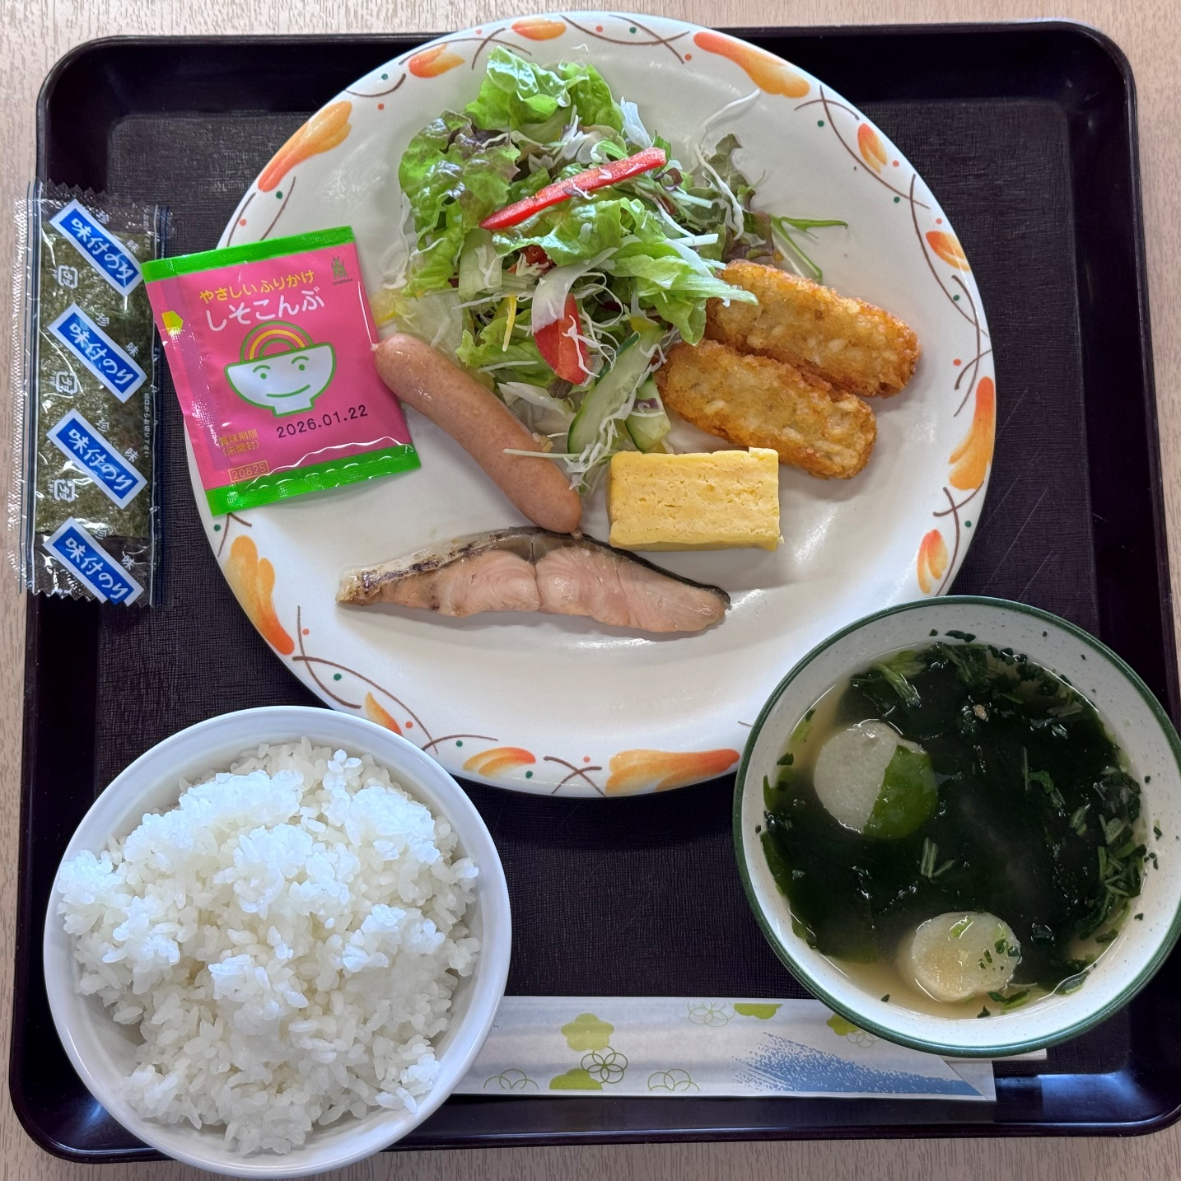 | ミートスパゲティ | 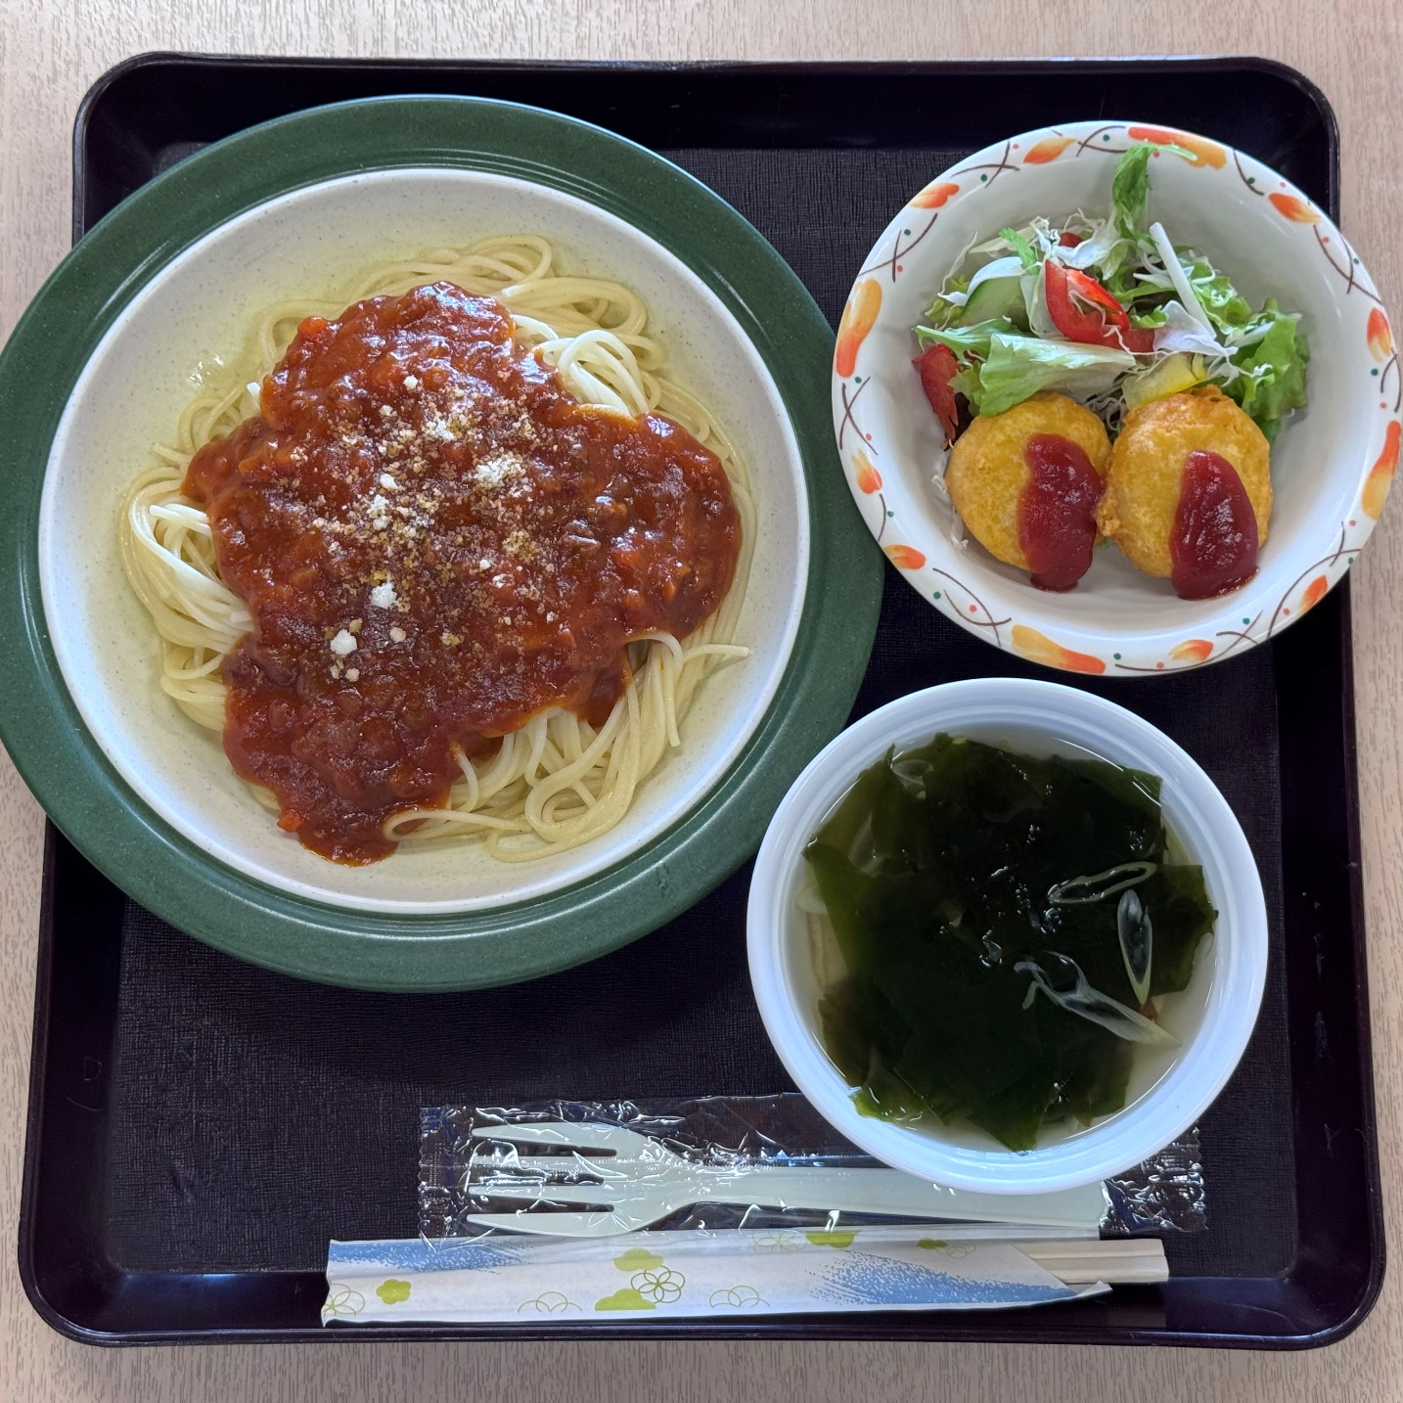 | ハンバーグ定食 | 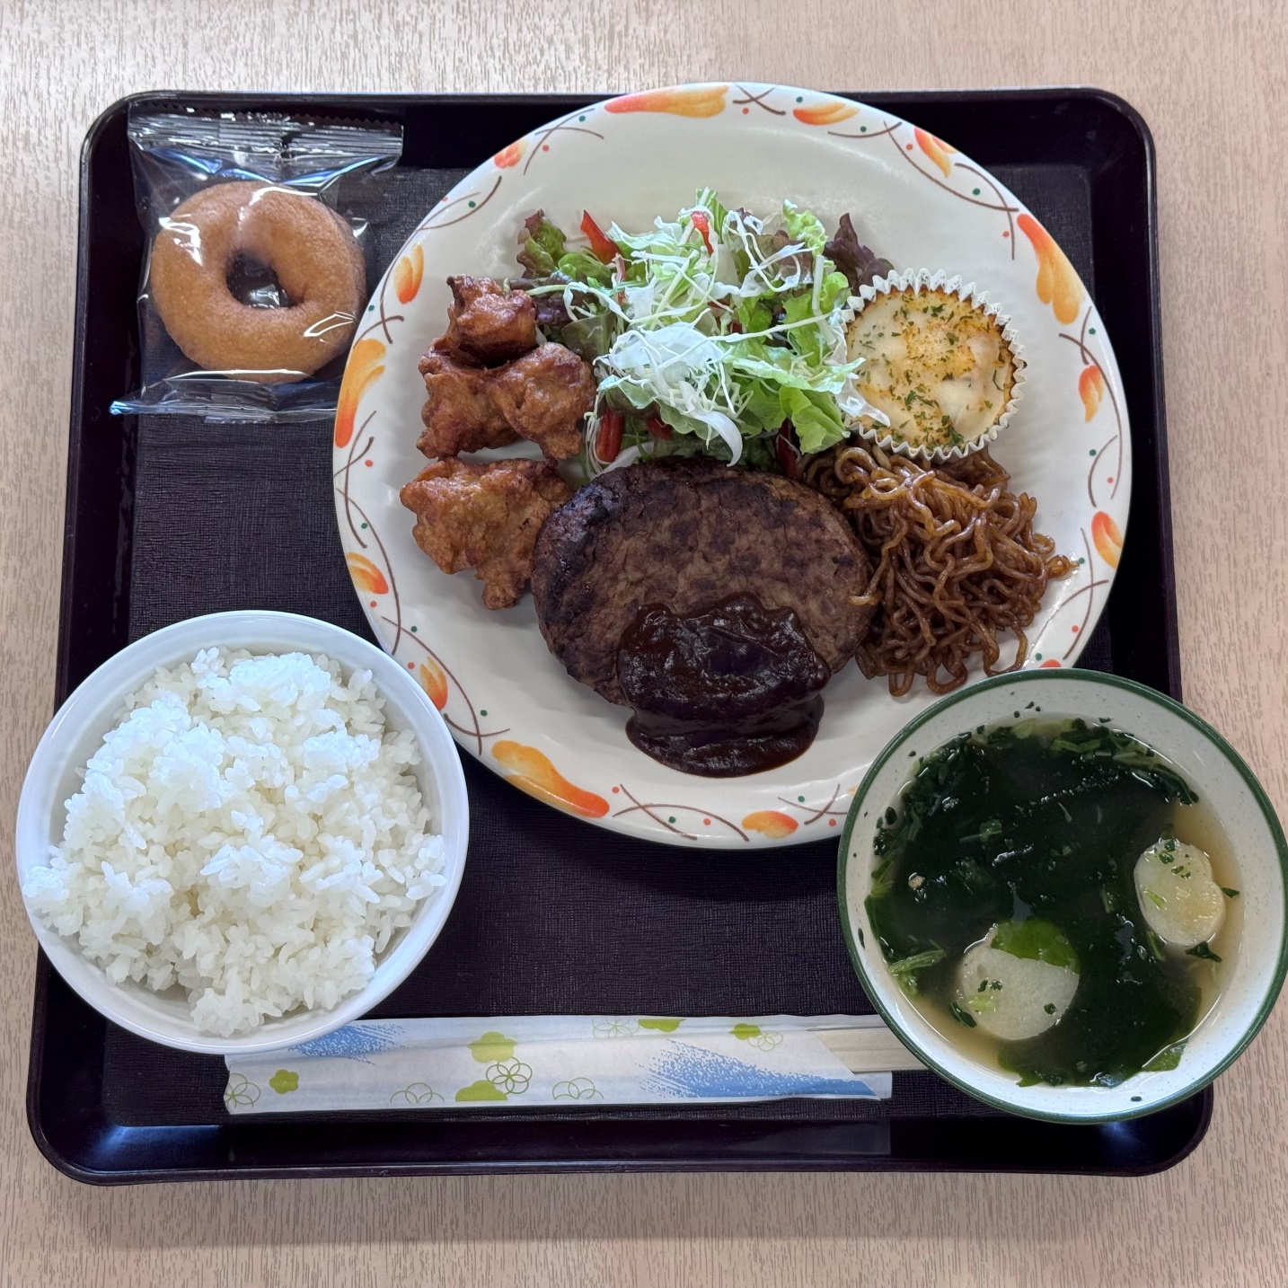 | Ａ

オムレツ | 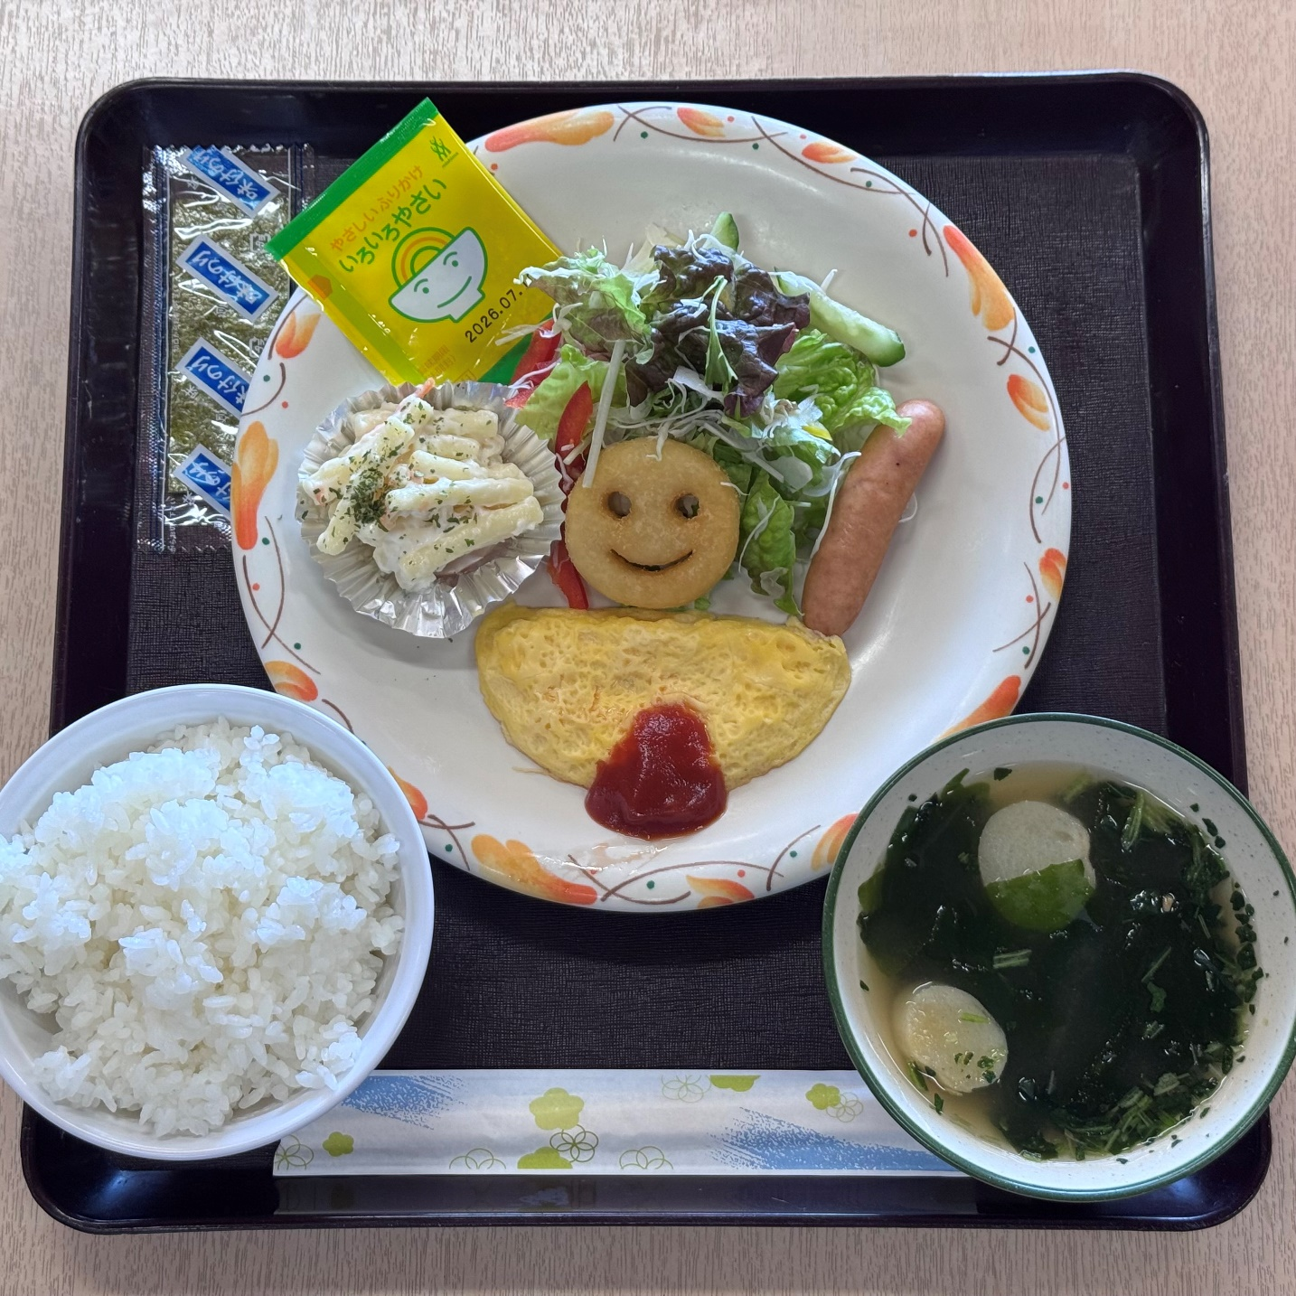 | 肉どんぶり | 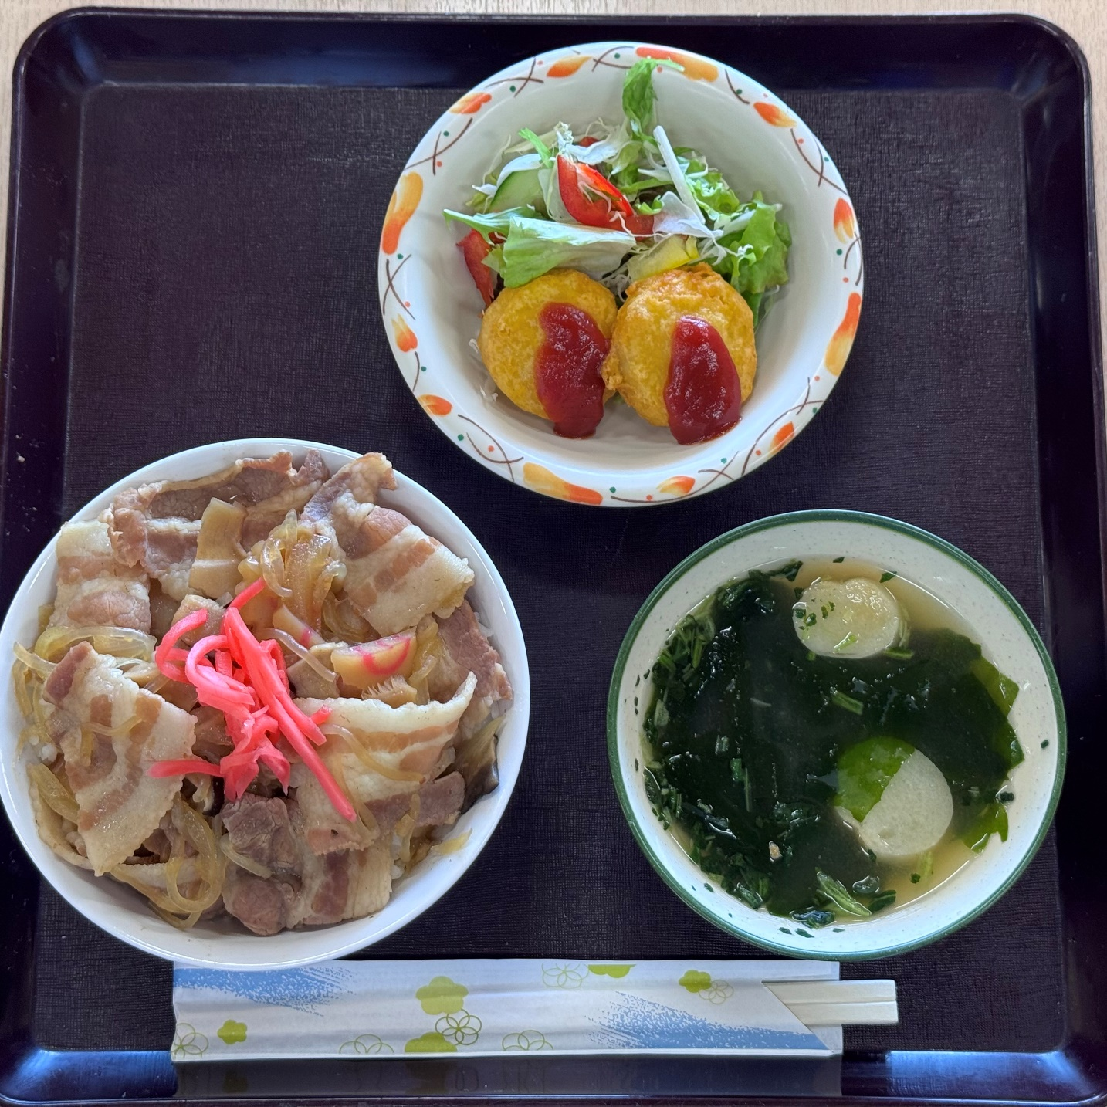 | チキン定食 | 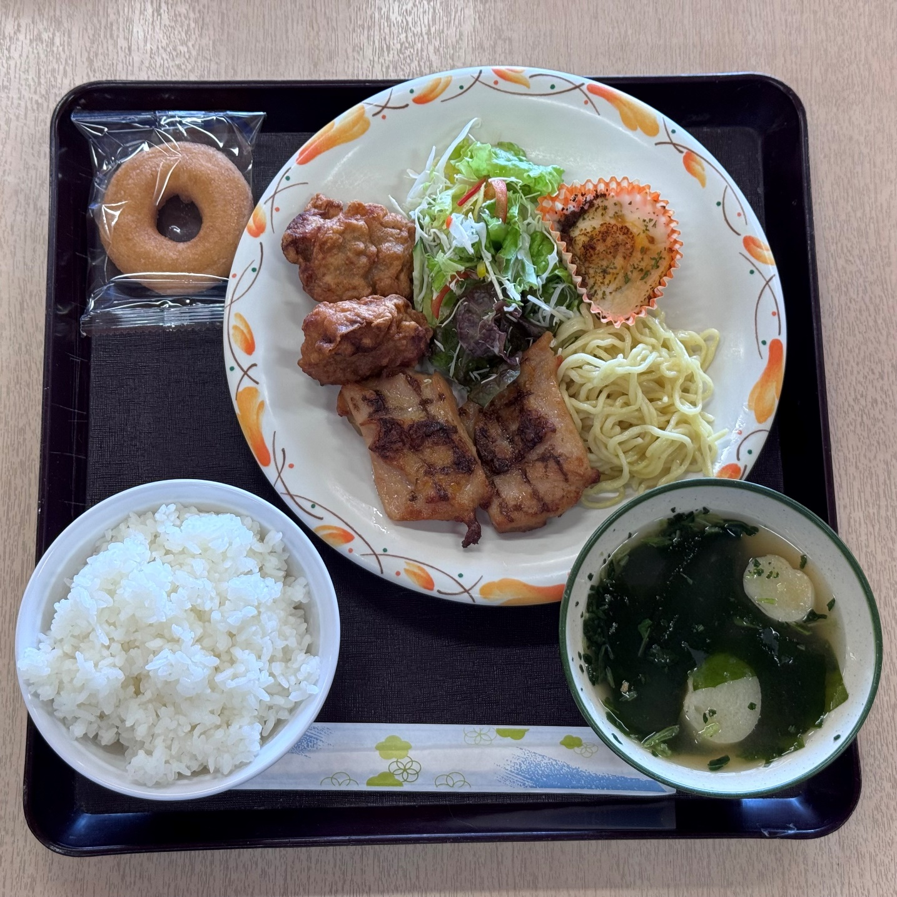 | Ｂ

おにぎり2個セット
鮭、わかめ
1個110ｇ
お手拭きが付きます。
※おにぎり3個以上を希望される場合は、食堂にご相談ください。
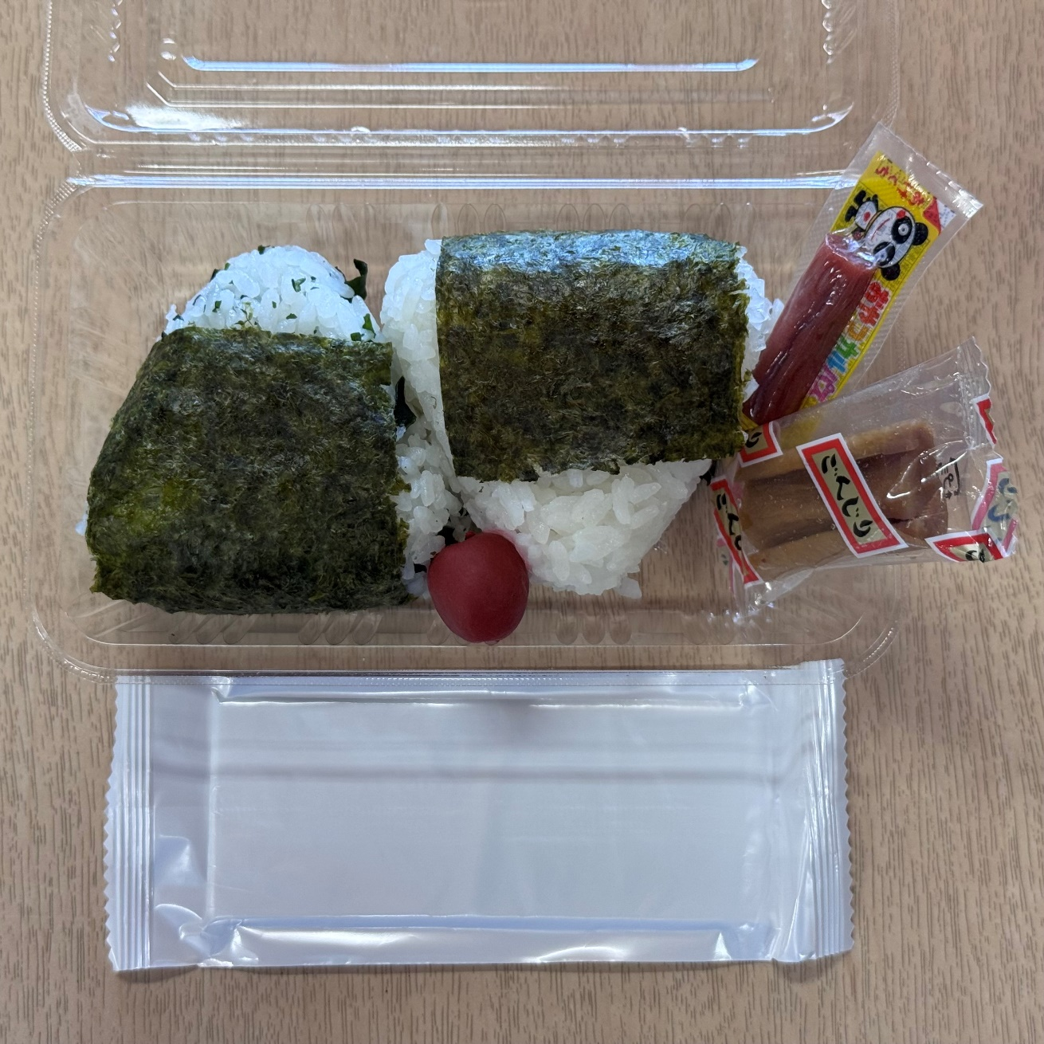
 |  |  |  | ミックスフライ定食 | 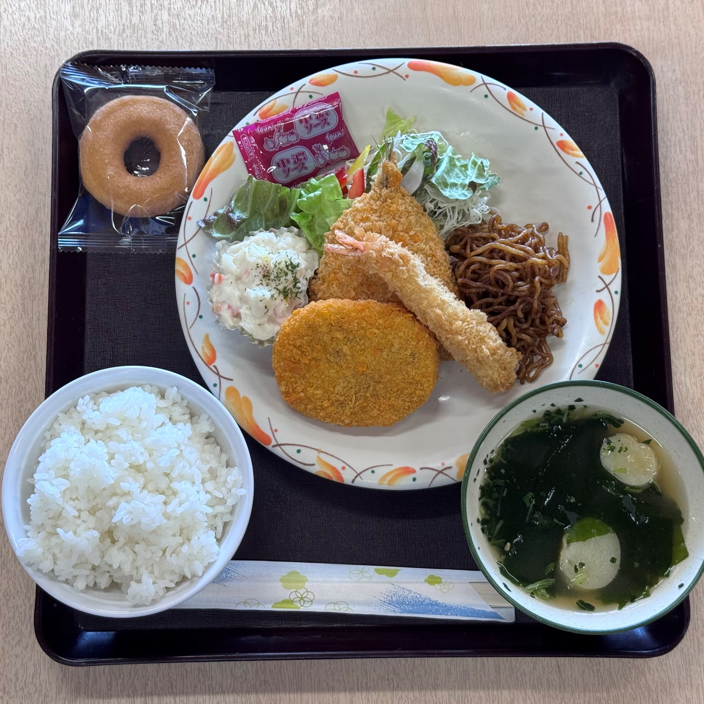 | Ｃ

 |  |  |  |  |  |  | ・ベーコングラタン（（主菜A・Bの場合）

メニュー表
令和8年度 山梨県立八ヶ岳少年自然の家 食事メニュー表

【 本 館 食 堂 】注文の際に、ご希望のメニューをA・B（夕食は、A・B・C）のいずれかからお選びください。

 | 朝 食 |  |  | 昼 食 |  |  | 夕 食
 | A | 魚の塩焼き |  | A | ミートスパゲティ☆ |  | A | ハンバーグ
 |  | ・テータスティック |  |  | ・コンソメスープ |  |  | ・鶏唐揚げ
 |  | ・厚焼き玉子 |  | B | 肉どんぶり☆ |  | B | チキンステーキ
 | B | プレーンオムレツ |  |  | ・みそ汁 ☆ |  |  | ・鶏唐揚げ
 |  | ・スマイルポテト |  |  | ・紅ショウガ |  | C | ミックスフライ
 |  | ・マカロニサラダ |  | AB 共通 | ・チキンナゲット |  |  | (エビフライ、アジフライ、
 | AB共通 | ・生野菜サラダ |  |  | ・生野菜サラダ |  |  | 牛コロッケ）
 |  | （各種ドレッシング） |  |  | （各種ドレッシング） |  |  | ・ポテトサラダ
 |  | ・ウインナー |  |  |  |  | ABC共通 | 奇数日 | ・ベーコングラタン（（主菜A・Bの場合）
 |  | ・ふりかけ | ☆印のもの（ごはん・みそ汁・昼食の ミートスパゲティ・肉どんぶり）は、 お代わりができます！ |  |  |  |  |  | ・ソース焼きそば
 |  | ・のり |  |  |  |  |  | 偶数日 | ・えびグラタン（主菜A・Bの場合）
 |  | ・ご飯☆ |  |  |  |  |  |  | ・塩焼きそば
 |  | ・みそ汁☆ |  |  |  |  |  | ・生野菜サラダ
 |  |  |  |  |  |  |  | （各種ドレッシング）
 |  |  |  |  |  |  |  | ・ドーナツ
※季節や仕入状況により、メニューの一部が変更になることがあります。 |  |  |  |  |  |  |  | ・ご飯☆
 |  |  |  |  |  |  |  | ・みそ汁☆
＜アレルギー対応について＞
ご注文時に「食物アレルギー対応表（様式３－２）」にて、必要な対応をお知らせください。内容によっては電話にて個別相談させていただくことがあります。 ただし、大豆、小麦は対応できない場合があります。 また重度の食物アレルギーのある方は持ち込みをお願いすることがあります。
 |  |  |  | おにぎり2個セット

 |  |  |  | 鮭 、わかめ |  | 藤 本 食 堂 連絡先
 |  |  |  | ※おにぎりは1個 110ｇです。 ※おにぎりを３個以上を希望される 場合は、食堂へご相談ください。
 |  |  |  |  |  | 0551-48-4419（FAX兼用） 090-3500-6983（担当：市村）

（小皿）
（小皿）
（小皿）

アレルギー表
令和8年度 藤本食堂メニュー アレルギー表
朝 食 |  |  | アレルゲン
 |  |  | 大豆 | 小麦 | 卵 | 乳 | ごま | そば | 落花生 | えび | かに
主菜 | Ａ | 魚の塩焼き
 | Ｂ | オムレツ | ● | ● | ●
副 菜 | 共通 | 生野菜サラダ
 |  | ウインナー
 |  | ふりかけ | ● | ● |  |  | ●
 |  | 海苔 | ● | ● |  |  |  |  |  | ●
 |  | ご飯
 |  | 味噌汁 | ● | ●
 | 主菜Aの場合 （魚の塩焼き） | 厚焼きたまご | ● | ● | ●
 |  | テータスティックポテト | ● | ● | ●
 | 主菜Bの場合 （オムレツ） | マカロニサラダ | ● | ● | ●
 |  | スマイルポテト | ●

昼 食 |  |  | アレルゲン
 |  |  | 大豆 | 小麦 | 卵 | 乳 | ごま | そば | 落花生 | えび | かに
A | ミートスパゲティ | ミートスパゲティ | ● | ● |  | ●
 |  | コンソメスープ | ● | ●
B | 肉どんぶり | 肉どんぶり | ● | ●
 |  | 紅ショウガ
 |  | 味噌汁 | ● | ●
副菜 | 共通 | 生野菜
 |  | チキンナゲット | ● | ●

夕 食 |  |  | アレルゲン
 |  |  | 大豆 | 小麦 | 卵 | 乳 | ごま | そば | 落花生 | えび | かに
主菜 | Ａ | 鉄板焼きハンバーグ | ● | ● | ● | ●
 | B | チキンステーキ | ● | ●
 | C | エビフライ | ● | ● |  |  |  |  |  | ●
 |  | アジフライ | ● | ●
 |  | 牛コロッケ | ● | ● |  | ●
副 菜 | 共通 | 生野菜サラダ
 |  | ドーナツ | ● | ● | ● | ●
 |  | ご飯
 |  | 味噌汁 | ● | ●
奇数日
 |  | ベーコングラタン（主菜A・Bの場合） | ● | ● | ● | ●
 |  | ソース焼きそば | ● | ●
偶数日
 |  | エビグラタン（主菜A・Bの場合） | ● | ● | ● | ● |  |  |  | ●
 |  | 塩焼きそば | ● | ●
 | 主菜A・Bの場合 | 鶏唐揚げ | ● | ●
 | 主菜Cの場合 | ポテトサラダ | ● | ● | ● | ●

 |  | ドレッシング | アレルゲン
 |  |  | 大豆 | 小麦 | 卵 | 乳 | ごま | そば | 落花生 | えび | かに
 |  | ごま | ● | ● |  |  | ●
 |  | 塩チョレギ | ● | ● |  |  | ●
 |  | 青じそ | ● | ●
 |  | 中華 | ● | ● |  |  | ●
 |  | ※ドレッシングの種類は仕入状況で変更となる場合がございます。
 |  |  |  |  |  |  |  |  |  |  | 裏面もご覧ください

おにぎり |  |  | アレルゲン
 |  |  | 大豆 | 小麦 | 卵 | 乳 | ごま | そば | 落花生 | えび | かに
おにぎりセット |  | 鮭 | ●
 |  | わかめ
 |  | おかか（3個目注文時） | ● | ●
付け合わせ |  | 漬物（干し大根） | ● | ●
 |  | おやつカルパス
 |  | 小梅

 |  | 調味料 | アレルゲン
 |  |  | 大豆 | 小麦 | 卵 | 乳 | ごま | そば | 落花生 | えび | かに
 |  | 中濃ソース
 |  | 醤油 | ● | ●

※ 連泊する団体はおかずの重複を避けるため、メニュー案内から若干変わる事があります。事前にご確認ください。
※ アレルギー対応は、原則アレルゲンの除去とさせていただきます。必ず事前にご確認ください。
※ 揚げ物は全て【大豆油】で揚げています。
※ ●印以外に原材料の一部に含まれている場合もあります。ご心配な方は直接食堂へお問い合わせください。
※ 持込で給食をとられている方は、対応できないため持込をお願いします。
※ 大豆と小麦については対応できません。
 | 藤本食堂 ＴＥＬ・ＦＡＸ ： ０５５１－４８－４４１９ / 携帯電話 ： ０９０－３５００－６９８３ (担当 市村）

裏面 利用料金表
利 用 料 金 表

利 用 団 体
宿 泊 場 所
 |  | ① 県内に所在する幼稚園、保育 所、小学校、中学校及びこれ に類する施設での利用及び青 少年育成団体の行事利用 | ② 県内に住所を有する３歳以上 の幼児、小学生、中学生及び 高校生が利用する場合（①を除 く） | ③ その他 （引率者含む） 県外の方
本 館 | １泊 | １１０円 | ２２０円 | ３３０円
キャンプ場 | １泊 | ８０円 | １６０円 | ３３０円

様式６点検表
 |  |  |  | ※ 自然の家職員による宿泊室点検前にチェックして事務室に提出
様式６
 |  |  |  |  |  | 点検表

団体名 |  |  |  |  |  |  |  |  | 退所日 |  |  | 月 日（ ）
 |  |  |  |  |  |  |  |  | 団体責任者
団体責任者が点検・確認を済ませ、自然の家職員に声を掛けてください。
その際、やり直しをお願いすることがありますので、各宿泊室に数名残すようにしてください。
次の団体のために、使用していないベッドの点検・整頓もお願いします。
チェック後、この用紙を提出してください。

◆ 本 館 ◆ |  |  |  |  | 実際に使用した部屋に○をつけて下さい。
WC | 133 | 131 | 128 | 126 | 123 | 121 | L 2 | シャワー室2 | シャワー室1 | L 1 | 113 | 111 | 108 | 106 | 103 | 101 | WC

風呂 | 135 | 132 | 130 | 127 | 125 | 122 | 120 | 118 | 117 | 116 | 115 | 112 | 110 | 107 | 105 | 102 | 風呂

 |  |  |  |  |  |  |  |  |  |  |  |  |  |  |  | チェック欄
 | 室内の清掃はしましたか。
 | ベランダ側の窓・ドアのカギは閉めましたか。
点検内容 | カーテンは開けて、きちんとまとめてとめましたか。
 | ベッドの電気、天井の照明は消しましたか。
 | 寝具のたたみ方、置き方は正しいですか。（使っていないベッドも整理する。）
 | シーツ、枕カバーを返しましたか。
 | ベランダの周囲にゴミは落ちていませんか。
 | 借りた用具はすべて返しましたか。
 | ゴミはきちんと処理しましたか。
 | 忘れ物の確認はしましたか。（ベッドの隙間や布団の間に注意。）
それぞれ２枚ずつになるように置きましょう
下から敷き布団・掛け布団・毛布・まくらの
順番で置きましょう。
折り目で丸くなっている部分を
ベッドの中央に置きましょう。
布団はまくら灯側
に置きましょう。
毛布・掛け布団の たたみかた
最初に縦長に折ります。
汚れた寝具がありましたら、申し出てください
横に折ります。
この状態にしてください。
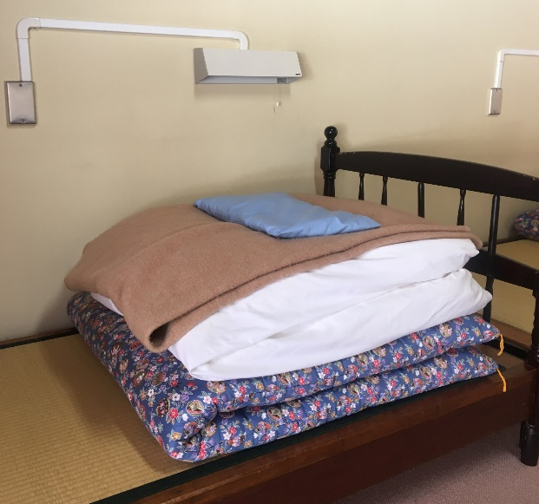 |  |  |  |  |  |  | 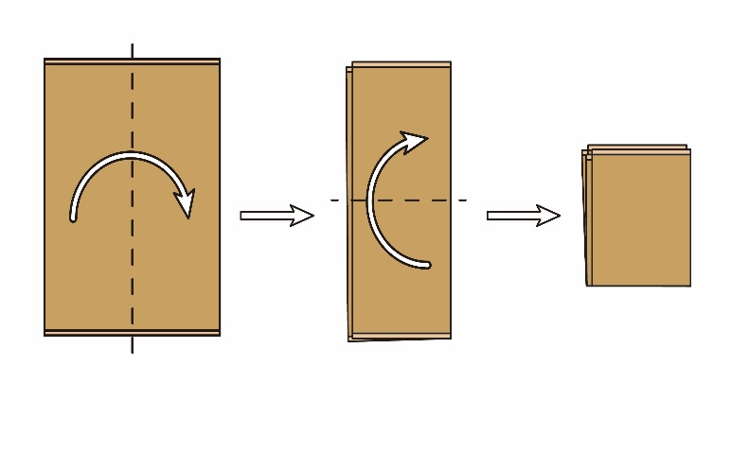

◆ キャンプ場 ◆ |  |  |  | 使用したサイトに○をつけて下さい。 |  |  |  |  |  | / １サイト・２サイト・３サイト・４サイト
点検内容 | テント内、テントの周りの清掃はしましたか。
 | 炊事棟の清掃はしましたか。
 | 炊事用具はきれいに洗って所定の場所に返しましたか。
 | 寝袋は所定の場所に返しましたか。
 | 炊事棟の電気は消しましたか。
 | ゴミはきちんと処理しましたか。

様式８支払い方法希望書（事務室提出用）
事務室提出用
 | 様式８
支 払 い 方 法 希 望 書
（使用料、クラフト代、マキ代、コピー代等）
 | 団 体 名 |  |  |  | 退 所 日 | 年 月 日 （ ）
 | 記入例を参考に、必要枚数分の領収書、請求書（※振込の場合は振込手数料をご負担の上、発行日より２週間以内にお振込みください。）の詳細をご記入ください。
※ | 振込での支払いは学校、公官庁関係団体のみとさせていただきます。
※ | 現金払い・キャッシュレス決済の場合は「領収書」を、振込の場合は「請求書」をその場で発行いたします。
※ | キャッシュレス決済については、団体ごとに一括でお願いいたします。（食堂分は別）
 | 例）
現金orキャッシュレス決済の場合、希望する領収書の種類に○をつけてください。
領収書の種類
レシート：レシート印字。内訳が入ります。
領収書：レシート印字。宛名、但し書入り。公印無し。内訳のわかるレシートも一緒にお渡しできます。
 | 支払い方法 （いずれかに◯） | 現金 ・ | キャッシュレス 決済 | ・ 振込
 | 領収書種類 （いずれかに◯） | レシート ・ 領収書
 | 宛 名 | 山梨県八ヶ岳小学校第5学年 様
 | 内 訳 | 使用料 児童分
 | １つの領収書にまとめる項目を記入してください。 | クラフト代 児童分

 | 1枚目 |  |  |  | 2枚目
 | 支払い方法 （いずれかに◯） | 現金 ・ | キャッシュレス 決済 | ・ 振込 | 支払い方法 （いずれかに◯） | 現金 ・ | キャッシュレス 決済 | ・ 振込
 | 領収書種類 （いずれかに◯） | レシート ・ 領収書 |  |  | 領収書種類 （いずれかに◯） | レシート ・ 領収書
 | 宛 名 | 様 |  |  | 宛 名 | 様
 | 内 訳 |  |  |  | 内 訳
 | １つの領収書にまとめる項目を記入してください。 |  |  |  | １つの領収書にまとめる項目を記入してください。

 | 3枚目 |  |  |  | 4枚目
 | 支払い方法 （いずれかに◯） | 現金 ・ | キャッシュレス 決済 | ・ 振込 | 支払い方法 （いずれかに◯） | 現金 ・ | キャッシュレス 決済 | ・ 振込
 | 領収書種類 （いずれかに◯） | レシート ・ 領収書 |  |  | 領収書種類 （いずれかに◯） | レシート ・ 領収書
 | 宛 名 | 様 |  |  | 宛 名 | 様
 | 内 訳 |  |  |  | 内 訳
 | １つの領収書にまとめる項目を記入してください。 |  |  |  | １つの領収書にまとめる項目を記入してください。

 | 5枚目 |  |  |  | 6枚目
 | 支払い方法 （いずれかに◯） | 現金 ・ | キャッシュレス 決済 | ・ 振込 | 支払い方法 （いずれかに◯） | 現金 ・ | キャッシュレス 決済 | ・ 振込
 | 領収書種類 （いずれかに◯） | レシート ・ 領収書 |  |  | 領収書種類 （いずれかに◯） | レシート ・ 領収書
 | 宛 名 | 様 |  |  | 宛 名 | 様
 | 内 訳 |  |  |  | 内 訳
 | １つの領収書にまとめる項目を記入してください。 |  |  |  | １つの領収書にまとめる項目を記入してください。

 | 振込後の領収書の送付を希望する場合、送付先をご記入ください。
 |  | 〒 -
 | 領収書送付先：

様式８-2支払い方法希望書（食堂提出用）
食堂提出用
 | 様式８-２
支 払 い 方 法 希 望 書
（食事代・ゴミ袋代・野外炊事食材代等）
 | 団 体 名 |  |  |  | 退 所 日 | 年 月 日 （ ）
 | 記入例を参考に、必要枚数分の領収書、請求書（※振込の場合は振込手数料をご負担の上、発行日より２週間以内にお振込みください。）の詳細をご記入ください。
※ | 振込での支払いは学校、公官庁関係団体のみとさせていただきます。
※ | キャッシュレス決済については、QR決済のみとさせていただきます。（クレジットカード不可）
※ | 朝食の片付け終了後にお支払いをお願いします。
※ | 現金払い・キャッシュレス決済の場合は「領収書」を、振込の場合は「請求書」をその場で発行いたします。
※ | キャッシュレス決済については、団体ごとに一括でお願いいたします。（事務室分は別）
 | 例）
 | 支払い方法 （いずれかに◯） | 現金 ・ | QR決済 | ・ 振込
 | 領収書種類 （いずれかに◯） | レシート ・ 領収書
児童分、教員分を分ける場合などは、それぞれの人数を記載してください。
 | 宛 名 | 山梨県八ヶ岳小学校第5学年 様
 | 内 訳 | 夕食・朝食代 児童〇〇人分
 | １つの領収書にまとめる項目を記入してください。 | 野外炊事 食材代〇〇人分
 |  | ゴミ袋代
 | 1枚目 |  |  |  | 2枚目
 | 支払い方法 （いずれかに◯） | 現金 ・ | QR決済 | ・ 振込 | 支払い方法 （いずれかに◯） | 現金 ・ | QR決済 | ・ 振込
 | 領収書種類 （いずれかに◯） | レシート ・ 領収書 |  |  | 領収書種類 （いずれかに◯） | レシート ・ 領収書
 | 宛 名 | 様 |  |  | 宛 名 | 様
 | 内 訳 |  |  |  | 内 訳
 | １つの領収書にまとめる項目を記入してください。 |  |  |  | １つの領収書にまとめる項目を記入してください。

 | 3枚目 |  |  |  | 4枚目
 | 支払い方法 （いずれかに◯） | 現金 ・ | QR決済 | ・ 振込 | 支払い方法 （いずれかに◯） | 現金 ・ | QR決済 | ・ 振込
 | 領収書種類 （いずれかに◯） | レシート ・ 領収書 |  |  | 領収書種類 （いずれかに◯） | レシート ・ 領収書
 | 宛 名 | 様 |  |  | 宛 名 | 様
 | 内 訳 |  |  |  | 内 訳
 | １つの領収書にまとめる項目を記入してください。 |  |  |  | １つの領収書にまとめる項目を記入してください。

 | 5枚目 |  |  |  | 6枚目
 | 支払い方法 （いずれかに◯） | 現金 ・ | QR決済 | ・ 振込 | 支払い方法 （いずれかに◯） | 現金 ・ | QR決済 | ・ 振込
 | 領収書種類 （いずれかに◯） | レシート ・ 領収書 |  |  | 領収書種類 （いずれかに◯） | レシート ・ 領収書
 | 宛 名 | 様 |  |  | 宛 名 | 様
 | 内 訳 |  |  |  | 内 訳
 | １つの領収書にまとめる項目を記入してください。 |  |  |  | １つの領収書にまとめる項目を記入してください。

 | 振込後の領収書の送付を希望する場合、送付先をご記入ください。
 |  | 〒 -
 | 領収書送付先：

